U1 Deckblatt
STATISTISCHER BERICHT | > A I 1 - vj 1 / 26 <

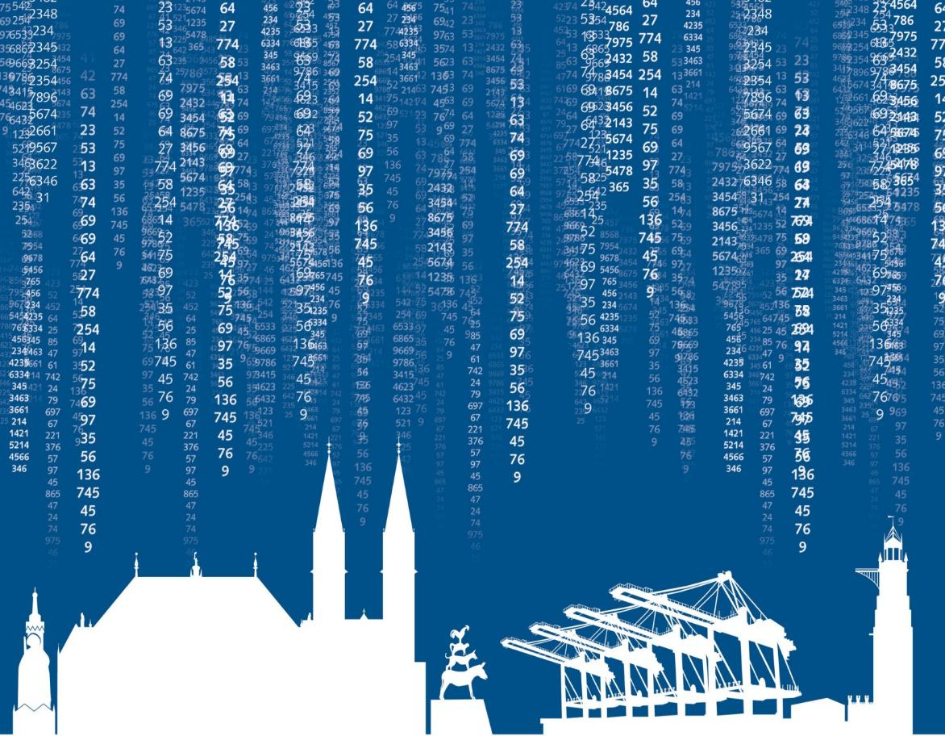

Bevölkerungsstand im Land Bremen
1. Quartal 2026 / März

